תרגיל 1
תזכורת: מחזור הנתונים הינו מתודת עבודה פרקטית, בסיסית וחשובה לעבודה נאותה של מנתח הנתונים.
תזכורת:
רגרסיה ליניארית היא שיטה לחיזוי נתונים, לפי נתונים קיימים אשר אופן התנהגותם הוא ליניארי.
כדי לבצע רגרסיה ליניארית יש להשתמש ב-4 פונקציות:
1. PEARSON - למציאת מקדם מתאם פירסון של שני המשתנים (מקדם מתאם גבוה מאוד מעיד על קשר ליניארי).
2. SLOPE - למציאת שיפוע הרגרסיה.
3. INTERSECT - למציאת נקודת החיתוך של קו הרגרסיה עם ציר Y.
4. FORCAST - לחיזוי נתונים עבור ערכים שאינם קיימים בטבלת הערכים.
1. רגרסיה ליניארית

1.1 | חברת "PEAR" היא חברת הייטק העוסקת בפיתוח תוכנה, ונסחרת בבורסה.
 | בגיליון "מניית PEAR" מוצגת טבלה ובה מחיר המניה של חברת "PEAR" בחודשים 1-9 של שנת 2019.
 | (מניה = בחברות ציבוריות הנסחרות בבורסה, ניתן לרכוש מניות, שהן מעין שטר בעלות בחברה. כלומר, אדם שרוכש מניה של חברה נעשה חלק מהבעלים שלה).

 | א. קבעו מהו המשתנה התלוי (המוסבר) ומהו המשתנה הבלתי תלוי (המסביר).

 |  | מוסבר (X):
 |  | מסביר (Y):

 | ב. הסבירו איך קבעתם מהו המשתנה התלוי (המוסבר) ומהו המשתנה הבלתי תלוי (המסביר).

 | ג. מהו מקדם מתאם פירסון בין שני המשתנים?

 | כתבו את תשובתכם כאן:

 | ד. האם המתאם שמצאתם בסעיף ג' מרמז על קשר ליניארי בין שני המשתנים (כן/לא)?

 | כתבו את תשובתכם כאן:

 | ה. מצאו את משוואת קו הרגרסיה של שני המשתנים:

 | 1. הפרמטר a - השיפוע:
 | 2. הפרמטר b - חיתוך עם ציר Y:

 | ו. כתבו כאן את משוואת הרגרסיה המלאה:

 | ז. נסו לחזות את מחיר המניה של חברת "PEAR" בחודש 12.

 | כתבו את תשובתכם כאן:

1.2 | "שחק אותה" היא חברת סטארט-אפ שעוסקת בגיימינג. החברה מפתחת חמישה משחקים, והיא אוספת נתונים על מספר השחקנים שמשתמשים בפיתוחים שלה בכל חודש.
 | בגיליון "חברת 'שחק אותה'" מוצגת טבלת מספר המשתמשים במשחקים בכל חודש, על פני 9 חודשים (ינואר עד ספטמבר).
 | החברה מעוניינת לחזות כמה משתמשים יהיו למשחקים שלה בחודשים הבאים (אוקטובר עד דצמבר).

 | א. בדקו את מקדם מתאם פירסון לגבי כל אחד מהמשחקים. באילו מהמשחקים אנחנו עשויים לראות מגמה ליניארית של מספר המשתמשים (מגמה = התנהגות)?

 | כתבו את תשובתכם כאן:

 | ב. לבדוק מתאם פירסון זה חשוב, אך לא מספיק! ננסה להשתמש בכלי ויזואלי כדי לראות באילו מהמשחקים קיימת מגמה ליניארית. הכלי הזה נקרא "תרשים פיזור", וניתן למצוא אותו בלשונית "הוספה" --> "תרשימים".

 | הלחצן של תרשים הפיזור נראה כמו נקודות מפוזרות:

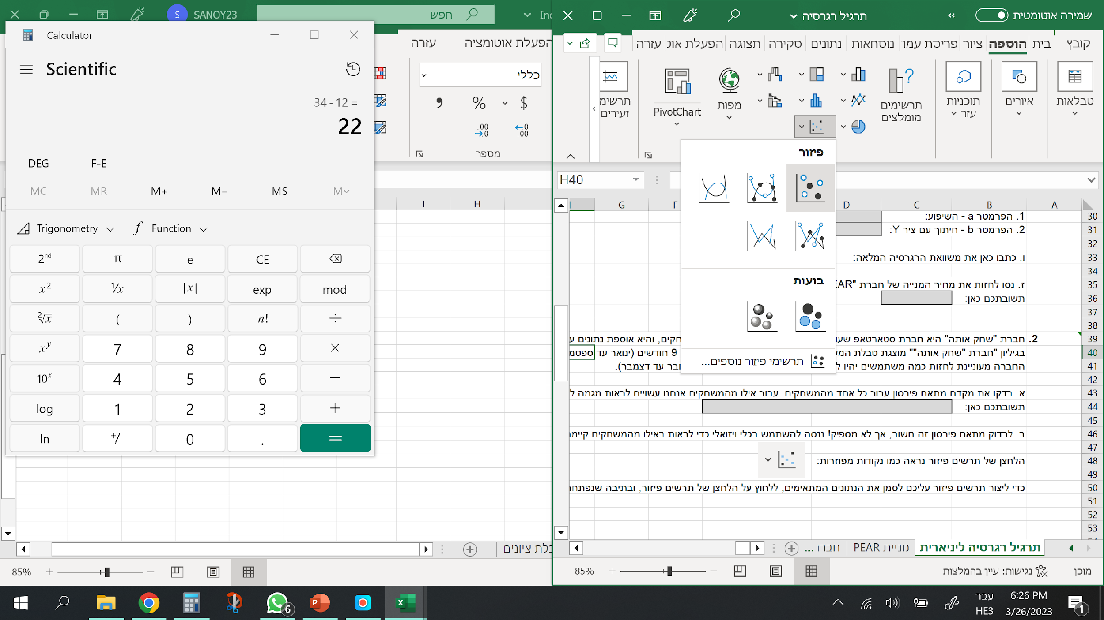
 | כדי ליצור תרשים פיזור עליכם לסמן את הנתונים המתאימים, ללחוץ על הלחצן של תרשים הפיזור, ובתיבה שנפתחת לבחור את התרשים הראשון:
 | התרשים שתיצרו יסייע לכם להבין את המגמה של מספר המשתמשים בכל משחק.

 | צרו תרשים פיזור לכל אחד מהמשחקים. הנתונים שתצטרכו (לכל משחק בנפרד) הם מספר המשתמשים במשחק ומספרי החודשים.
 | לצורך השמירה על הסדר רצוי לתת לכל תרשים כותרת שונה. ניתן לשנות את כותרת התרשים באמצעות לחיצה כפולה על הכותרת.
 | לאחר שיצרתם את תרשימי הפיזור לכל אחד מהמשחקים - קבעו לגבי איזה משחק התנהגות מספר המשתמשים היא ליניארית.

 | כתבו את תשובתכם כאן:

 | ג. עבור המשחק שבחרתם, אשר נדמה כי המגמה שלו היא הקרובה ביותר להיות ליניארית, מצאו את משוואת קו הרגרסיה:

 | 1. הפרמטר a - השיפוע:
 | 2. הפרמטר b - חיתוך עם ציר Y:

 | ד. כתבו כאן את משוואת הרגרסיה המלאה:

 | ה. עבור המשחק שבחרתם, אשר נדמה כי המגמה שלו היא הקרובה ביותר להיות ליניארית, מצאו את משוואת קו הרגרסיה:

 |  | אוקטובר:
 |  | נובמבר:
 |  | דצמבר:

 | ו. מהו כיוון המגמה של המשחק שחקרתם בסעיפים ג'-ה'? (חיובי / שלילי)

 | כתבו את תשובתכם כאן:

 | ז. אילו מסקנות אתם יכולים להסיק מחקירת הרגרסיה בסעיפים ג'-ו'? האם יש לכם המלצות למנהלי חברת "שחק אותה", אשר בעזרתן יוכלו להגדיל את רווחי החברה?

